Plan1
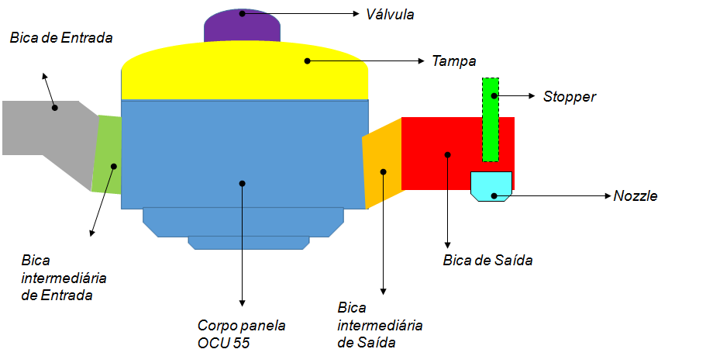
Check List Monitoramento da Panela Vazadora OCU 55

 |  |  |  |  |  |  |  |  |  |  |  |  |  |  |  |  |  |  |  |  |  |  |  |  |  |  |  |  |  |  |  | Janeiro | 2019
 |  |  |  |  |  |  |  |  |  |  |  |  |  |  |  |  |  |  |  |  |  |  |  |  |  |  |  |  |  |  |  | Fevereiro | 2020
Monitoramento da Troca de componentes |  |  |  |  |  |  |  |  |  |  |  |  |  |  |  |  |  |  |  |  |  |  |  |  |  |  |  |  |  |  |  | Março | 2021
Ano | 2019 |  |  |  |  |  |  |  |  |  |  |  |  |  |  |  |  |  |  |  |  |  |  |  |  |  |  |  |  |  |  | Abril | 2022
Mês | Junho |  |  |  |  |  |  |  |  |  |  |  |  |  |  |  |  |  |  |  |  |  |  |  |  |  |  |  |  |  |  | Maio | 2023
Data | 1 | 2 | 3 | 4 | 5 | 6 | 7 | 8 | 9 | 10 | 11 | 12 | 13 | 14 | 15 | 16 | 17 | 18 | 19 | 20 | 21 | 22 | 23 | 24 | 25 | 26 | 27 | 28 | 29 | 30 | 31 | Junho | 2024
Bica de Entrada |  |  |  |  |  |  |  |  |  |  |  |  |  |  |  |  |  |  |  |  |  |  |  |  |  |  |  |  |  |  |  | Julho | 2025
Bica Intermediária de Entrada |  |  |  |  |  |  |  |  |  |  |  |  |  |  |  |  |  |  |  |  |  |  |  |  |  |  |  |  |  |  |  | Agosto | 2026
Bica Intermediária de Saída |  |  |  |  |  |  |  |  |  |  |  |  |  |  |  |  |  |  |  |  |  |  |  |  |  |  |  |  |  |  |  | Setembro | 2027
Bica de Saída |  |  |  |  |  |  |  |  |  |  |  |  |  |  |  |  |  |  |  |  |  |  |  |  |  |  |  |  |  |  |  | Outubro | 2028
Válvula |  |  |  |  |  |  |  |  |  |  |  |  |  |  |  |  |  |  |  |  |  |  |  |  |  |  |  |  |  |  |  | Novembro | 2029
Tampa |  |  |  |  |  |  |  |  |  |  |  |  |  |  |  |  |  |  |  |  |  |  |  |  |  |  |  |  |  |  |  | Dezembro | 2030
Corpo panela OCU 55
Consumo de Material
Stopper
Nozzle
Resíduo de Metal na Panela
Sobra de Metal na Panela

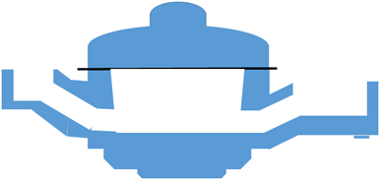
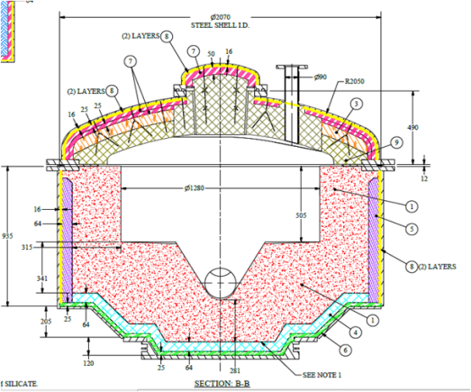
 | Legenda |  |  | Data da Medição |  |  |  | Encontrado (mm) |  |  |  | Medida Original
Abertura Bica a Bica
Abertura Transversal
Altura na entrada
Altura na Saída
Largura no meio
Largura no fundo
Diâmetro da boca de saída
Diâmetro da boca de Entrada

 |  |  | Aprovação Supervisor |  |  |  |  |  |  |  |  |  |  |  |  |  | Aprovação Coordenador

